Sheet1
第95回関東陸上競技選手権 競技役員調査

氏 名 |  |  |  |  |  |  |  |  |  |  | ←QRコードを 読み込んで 回答できます
Mail Adress
審判資格 （〇を記入） |  | Ｓ | Ａ | Ｂ | Ｃ | なし
 |  |  |  |  |  |  |  | https://forms.gle/U19sXAdyxTHXRzNQ9
出席可能日 （○を記入） |  | 2022-08-19 |  | 2022-08-20 |  | 2022-08-21

県選手権 |  | 2022-05-28 |  | 2022-05-29 |  | ※ﾘﾊｰｻﾙ大会にも必ず出席してください
（ﾘﾊｰｻﾙ大会）
部署調査 (〇を記入） |  | 次の部署を希望又はやってもよいという場合は〇をお願いします（複数可）
 |  | ﾋﾞﾃﾞｵ監察 |  | 報道係 |  | 大型映像係 |  | 入場ｹﾞｰﾄ係 |  | ｳｫｰﾑｱｯﾌﾟ場係 | 衣服輸送

サイズ調査 | ポロ シャツ | ＸＳ | Ｓ | Ｍ | Ｌ | ＸＬ | ２ＸＬ | ３ＸＬ | 小計 | ※ポロシャツは全員に1枚支給 購入しない場合は「1」を記入 購入する場合は「支給1+購入 枚数」を記入 ※ｵｯｸｽﾌｫｰﾄﾞｼｬﾂは希望で。 出来れば総務・審判長・ｼﾞｭﾘｰ 部署主任等は購入願います
 |  |  |  |  |  |  |  |  | 0
 | ｵｯｸｽ ﾌｫｰﾄﾞ ｼｬﾂ | SS | Ｓ | Ｍ | Ｌ | LL | 3L | 4L | 小計
 |  |  |  |  |  |  |  |  | 0

 |  | ポロシャツ |  |  |  |  |  |  | オックスフォードシャツ

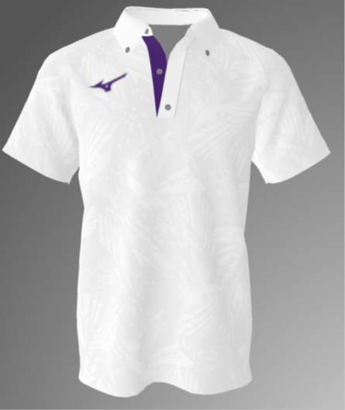
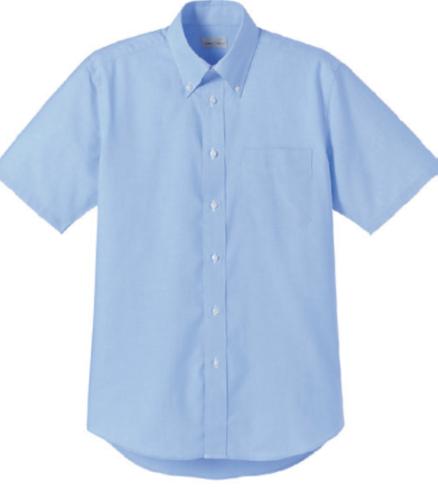

 | （４，９００円予定） |  |  |  |  |  |  | （４，0００円前後予定）

 | どちらもＪＡＡＦ等の刺繍・マークが入ります

